四季春
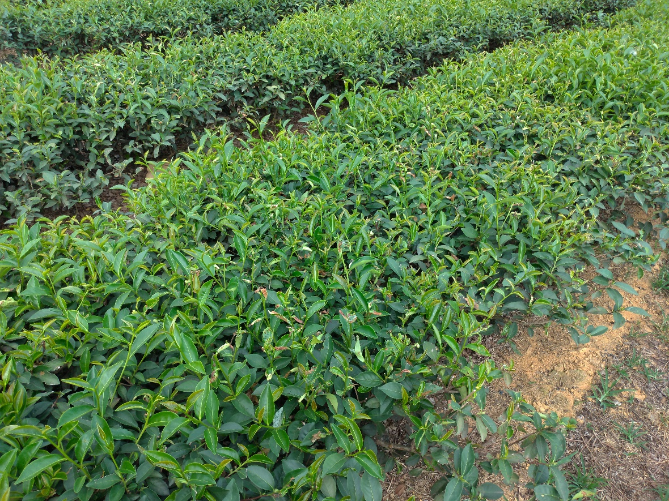
茶芽個別調查細項-機械採收後調查
調查日期： | 2020-04-19 |  |  |  |  | 重複數 | 茶芽長(cm) (心芽頂至機採點) | 葉片數 (不含心芽) | 開面 | 百芽重 (g) (茶芽數至少取樣100個) | 備註
品種： | 四季春 | 修剪高度： | 58cm |  |  | 1 | 8.6 | 3 | 0 | 98.6 | 茶菁1
地點： | 5區 |  |  |  |  | 2 | 10.2 | 4 | 0
茶季： | 第二水 | 備註：捲葉蛾危害嚴重 |  |  |  | 3 | 6.9 | 3 | 0
重複數 | 茶芽長(cm) (心芽頂至機採點) | 葉片數 (不含心芽) | 開面 | 百芽重 (g) (茶芽數至少取樣100個) | 備註 | 4 | 5.7 | 2 | 0
1 | 8.6 | 3 | 0 | 98.6 | 茶菁1 | 5 | 1.5 | 2 | 1
2 | 10.2 | 4 | 0 |  |  | 6 | 4.2 | 2 | 0
3 | 6.9 | 3 | 0 |  |  | 7 | 6.5 | 4 | 0
4 | 5.7 | 2 | 0 |  |  | 8 | 2.6 | 2 | 0
5 | 1.5 | 2 | 1 |  |  | 9 | 14.5 | 6 | 0
6 | 4.2 | 2 | 0 |  |  | 10 | 3.9 | 2 | 0
7 | 6.5 | 4 | 0 |  |  | 11 | 4.5 | 3 | 0 | 106.9 | 茶菁2
8 | 2.6 | 2 | 0 |  |  | 12 | 10 | 4 | 0
9 | 14.5 | 6 | 0 |  |  | 13 | 3.2 | 2 | 0
10 | 3.9 | 2 | 0 |  |  | 14 | 7.5 | 4 | 0
11 | 4.5 | 3 | 0 | 106.9 | 茶菁2 | 15 | 9.8 | 5 | 0
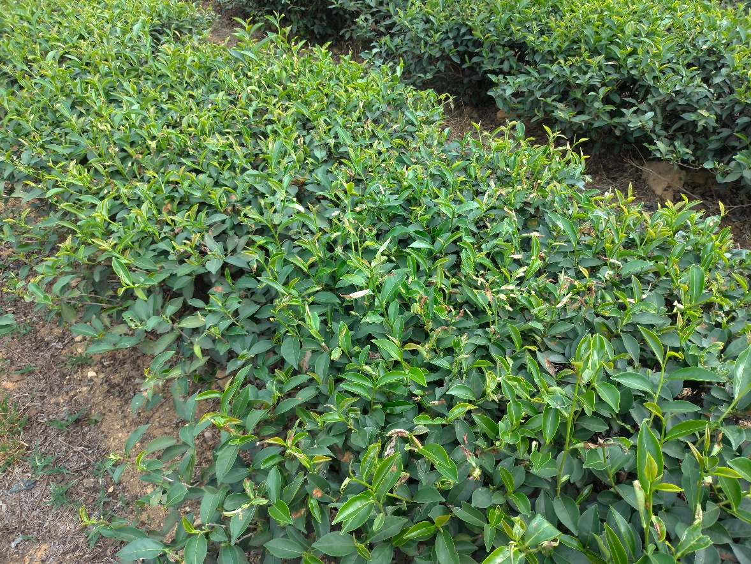
12 | 10 | 4 | 0 |  |  | 16 | 3.6 | 3 | 1
13 | 3.2 | 2 | 0 |  |  | 17 | 4.5 | 3 | 0
14 | 7.5 | 4 | 0 |  |  | 18 | 12 | 5 | 0
15 | 9.8 | 5 | 0 |  |  | 19 | 7.4 | 4 | 0
16 | 3.6 | 3 | 1 |  |  | 20 | 7.9 | 3 | 0
17 | 4.5 | 3 | 0 |  |  | 21 | 10.5 | 5 | 0 | 112.5 | 茶菁3
18 | 12 | 5 | 0 |  |  | 22 | 9.5 | 4 | 0
19 | 7.4 | 4 | 0 |  |  | 23 | 10.1 | 4 | 0
20 | 7.9 | 3 | 0 |  |  | 24 | 11.7 | 5 | 0
21 | 10.5 | 5 | 0 | 112.5 | 茶菁3 | 25 | 4.3 | 3 | 0
22 | 9.5 | 4 | 0 |  |  | 26 | 3 | 2 | 0
23 | 10.1 | 4 | 0 |  |  | 27 | 4.3 | 3 | 0
24 | 11.7 | 5 | 0 |  |  | 28 | 7.5 | 3 | 0
25 | 4.3 | 3 | 0 |  |  | 29 | 10.3 | 5 | 0
26 | 3 | 2 | 0 |  |  | 30 | 5.6 | 3 | 0
27 | 4.3 | 3 | 0
28 | 7.5 | 3 | 0
29 | 10.3 | 5 | 0
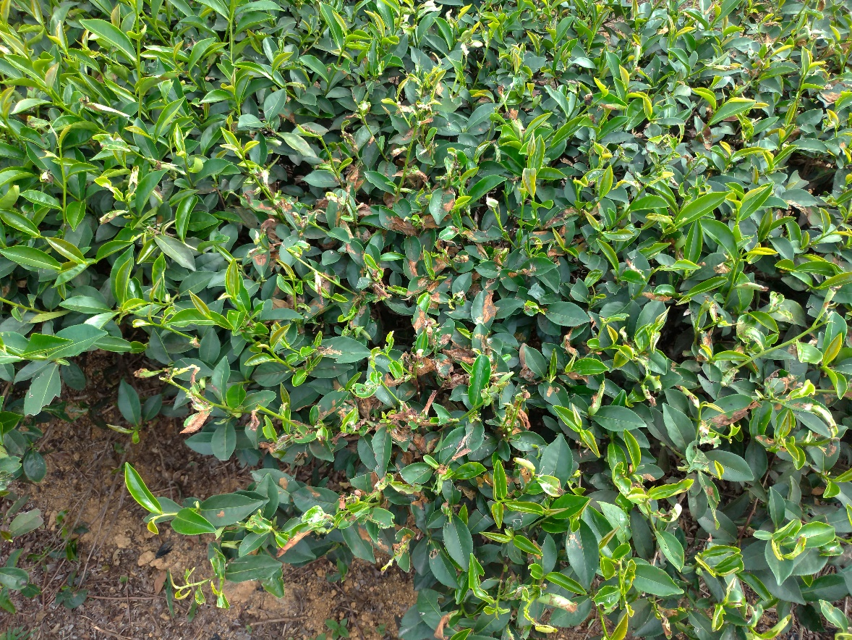
30 | 5.6 | 3 | 0

台茶8號
茶芽個別調查細項-機械採收後調查
調查日期： | 2020-05-07
品種： | 台茶8號 | 修剪高度： | 65cm
地點： | 11-2
茶季： | 第二水 | 備註：捲葉蛾危害
重複數 | 茶芽長(cm) (心芽頂至機採點) | 葉片數 (不含心芽) | 開面 | 百芽重 (g) (茶芽數至少取樣100個)
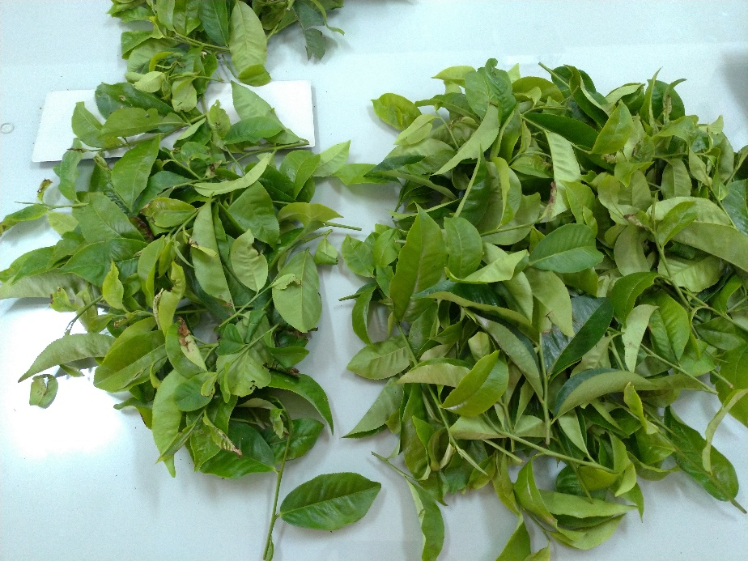
1 | 8 | 5 | 1 | 147 | 茶菁1
2 | 14.1 | 6 | 0
3 | 11.7 | 5 | 1
4 | 7.9 | 5 | 1
5 | 8.3 | 4 | 1
6 | 11.2 | 4 | 0
7 | 3.5 | 3 | 1
8 | 11.5 | 5 | 0
9 | 2.3 | 3 | 1
10 | 12.3 | 4 | 0
11 | 3.1 | 3 | 1 | 113.5 | 茶菁2
12 | 5.7 | 4 | 1
13 | 3.7 | 3 | 1
14 | 7.5 | 5 | 1
15 | 8.9 | 5 | 1
16 | 8.8 | 4 | 0
17 | 8.3 | 4 | 1
18 | 8.5 | 4 | 0
19 | 8.3 | 5 | 0
20 | 10.2 | 5 | 0
21 | 11.3 | 5 | 1 | 133.3 | 茶菁3
22 | 6.5 | 4 | 1
23 | 5.8 | 4 | 1
24 | 6.3 | 4 | 1
25 | 4.9 | 3 | 1
26 | 7.4 | 4 | 0
27 | 5.9 | 4 | 0
28 | 8 | 5 | 1
29 | 11.4 | 4 | 0
30 | 6.1 | 3 | 0

台茶18號
茶芽個別調查細項-機械採收後調查
調查日期： | 2020-05-18
品種： | 台茶18號 | 修剪高度： | 60cm
地點： | 15區
茶季： | 第二水 | 備註：捲葉蛾與薊馬危害
重複數 | 茶芽長(cm) (心芽頂至機採點) | 葉片數 (不含心芽) | 開面 | 百芽重 (g) (茶芽數至少取樣100個)
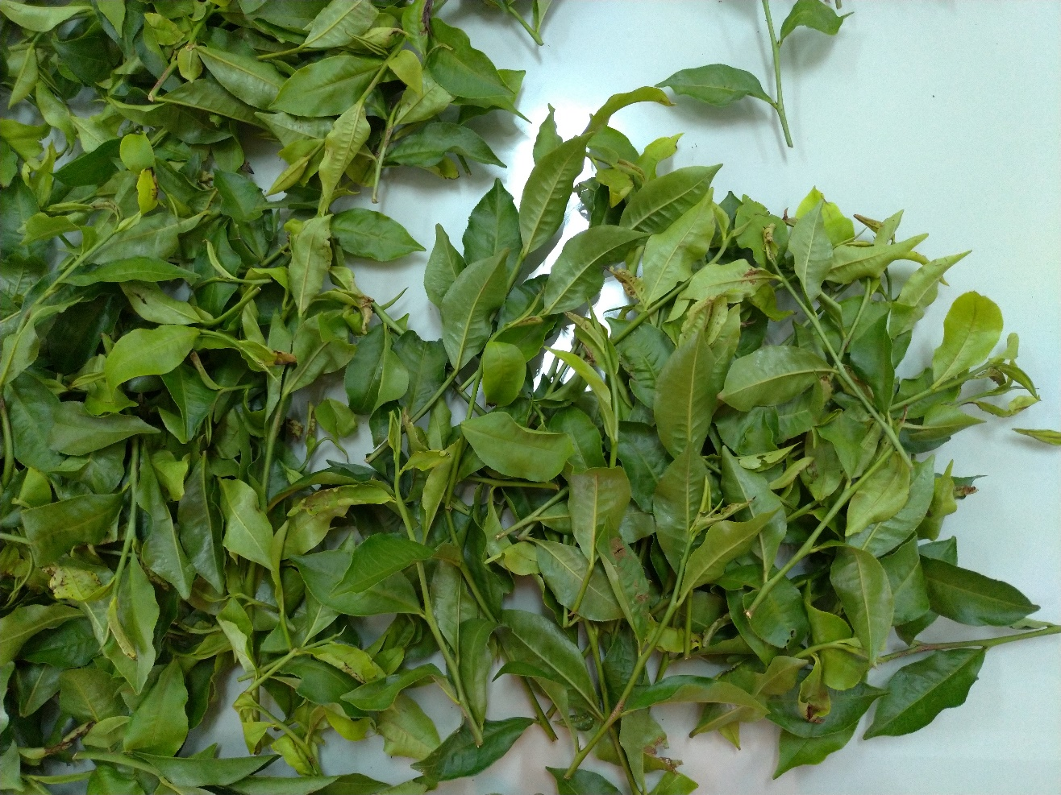
1 | 6 | 3 | 0 | 154.3 | 茶菁1
2 | 19.5 | 7 | 0
3 | 6.7 | 3 | 0
4 | 12.5 | 6 | 0
5 | 2.4 | 2 | 0
6 | 9.1 | 5 | 0
7 | 3.7 | 3 | 1
8 | 10.6 | 4 | 0
9 | 13 | 4 | 0
10 | 19.3 | 7 | 0
11 | 15.1 | 6 | 0 | 173.7 | 茶菁2
12 | 15.8 | 6 | 0
13 | 9.8 | 5 | 0
14 | 11.6 | 4 | 0
15 | 22.7 | 7 | 0
16 | 10.2 | 6 | 0
17 | 6.7 | 4 | 0
18 | 17.7 | 7 | 0
19 | 7.4 | 3 | 0
20 | 10.7 | 5 | 0
21 | 10.4 | 6 | 0 | 193.5 | 茶菁3
22 | 6.6 | 4 | 0
23 | 21.6 | 8 | 0
24 | 6.4 | 4 | 0
25 | 14.2 | 6 | 0
26 | 14.7 | 6 | 0
27 | 10.9 | 4 | 0
28 | 11.4 | 5 | 0
29 | 13.2 | 5 | 0
30 | 15.1 | 6 | 0

